상품제안서
엑티몬 100W 초고속 랜턴 보조배터리 30000mAh | 상품코드: F25874

 |  |  |  |  |  |  | 02-412-0044 | www.easy1.co.kr
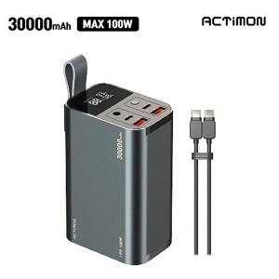

【상세/제작정보】

【인쇄/포장옵션】 | / 개별종이케이스

【공급단가】 | 수량 | 20~ | 50~ | 100~ | 300~ | 500~
*VAT별도 | 단가 | 55,000원 | 54,120원 | 52,800원 | 51,480원 | 50,600원

【상품 URL】 | http://www.easy1.co.kr/src/goods_detail.php?gdno=25874

